2021_05_data
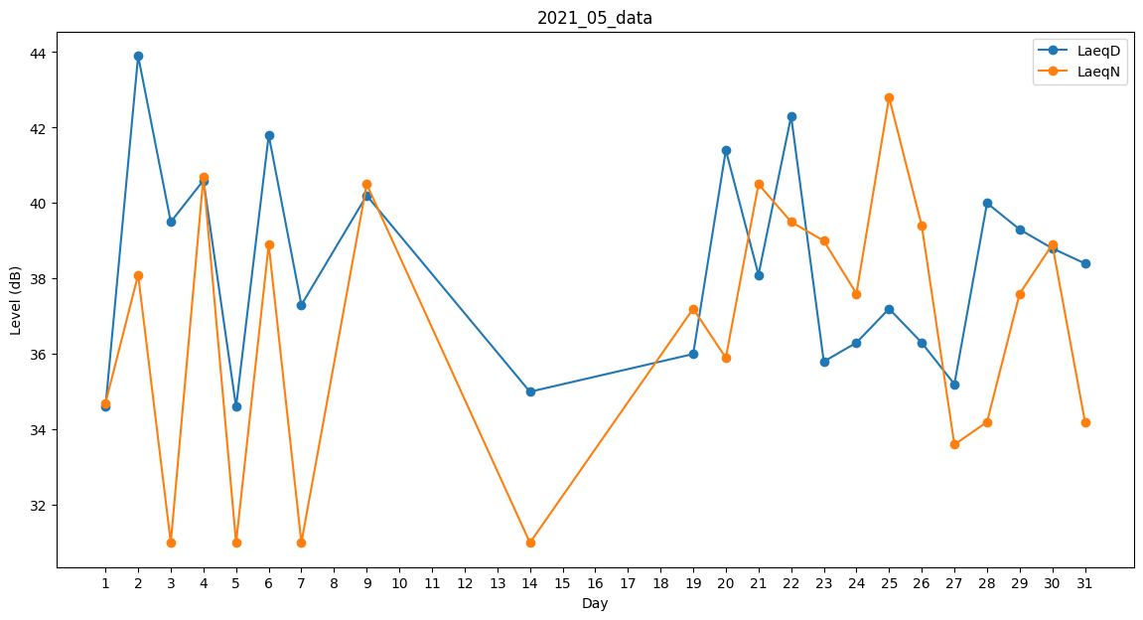
Day | LaeqD | LaeqN
1 | 34.6 | 34.7
2 | 43.9 | 38.1
3 | 39.5 | 31
4 | 40.6 | 40.7
5 | 34.6 | 31
6 | 41.8 | 38.9
7 | 37.3 | 31
8 | 39.4 | 0
9 | 40.2 | 40.5
10 | 0 | 0
11 | 30.5 | 0
12 | 0 | 0
13 | 34.6 | 0
14 | 35 | 31
15 | 39.6 | 0
16 | 0 | 0
17 | 0 | 0
18 | 35 | 0
19 | 36 | 37.2
20 | 41.4 | 35.9
21 | 38.1 | 40.5
22 | 42.3 | 39.5
23 | 35.8 | 39
24 | 36.3 | 37.6
25 | 37.2 | 42.8
26 | 36.3 | 39.4
27 | 35.2 | 33.6
28 | 40 | 34.2
29 | 39.3 | 37.6
30 | 38.8 | 38.9
31 | 38.4 | 34.2

